상품제안서
컬러 배색 에코백 | 상품코드: F25252

 |  |  |  |  |  |  | 02-412-0044 | www.easy1.co.kr
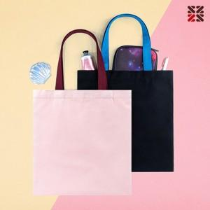

【상세/제작정보】 | <p>※ 자수인쇄는 200개 부터 진행 가능합니다.&nbsp;</p>

【인쇄/포장옵션】 | 실크, 자수 / OPP(비닐)

【공급단가】 | 수량 | 100~ | 300~ | 500~ | 1,000~ | 3,000~
*VAT별도 | 단가 | 3,910원 | 3,770원 | 3,620원 | 3,480원 | 3,390원

【상품 URL】 | http://www.easy1.co.kr/src/goods_detail.php?gdno=25252

